Homme
Fiche Objectifs

Le tableau vous donne des informations sur votre objectif et sur la selection de votre menu, il suffit de remplir les 4 premières cases vertes ("je pèse" et "j'ai un taux de graisse" et "j'ai un ratio d'activité physique"), puis de lire les informations qui suivent :

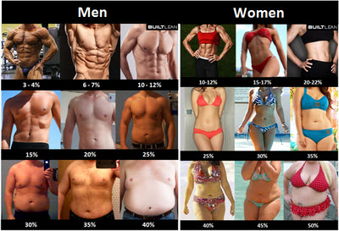
Homme |  |  | Tableau 1 : % de masse grasse | Tableau 2 : Ratio d'activité physique
Je pèse en kilos : | 80 | KG | Trouvez-vous en un clin d'œil, à peu près | Activité physique | Ratio
J'ai un taux de graisse de* : | 16 | % |  | Pas d'activité physique et emploi sédentaire | 1.37
(*Trouvez à peu près la valeur dans le tableau/photo, en mettant le chiffre sans le % dans la case verte, exemple : 20) |  |  |  | Sport 1 à 2 fois par semaines | 1.55
J'ai un ratio d'activité physique de* : | 1.7 |  |  | Sport 3 à 4 fois par semaine | 1.7
(*Trouvez la valeur la plus proche de vous dans le second tabelau est indiquez-la dans la case verte) |  |  |  | Sport tous les jours | 1.9
Mon âge est de : | 24 | ANS
Ma taille en mètre : | 1.85 | mètre
Résultats et informations approximatives
J'ai donc une masse grasse totale de : | 12.8 | KG
Ma masse sèche est de : | 67.2 | KG
Mon apport en protéines idéal est de… | 134 | Gr/jour
Pour avoir 10% de taux de graisse et être "au top", je dois atteindre : | 75.20 | KG
Cela représente un total de gras à perdre de : | 4.8 | KG
En perdant 600gr par semaine, il me faut : | 8.0 | SEM

